상품제안서
해리스 시그니처 에디션 디퓨저 250ml | 상품코드: F19330

 |  |  |  |  |  |  | 02-412-0044 | www.easy1.co.kr
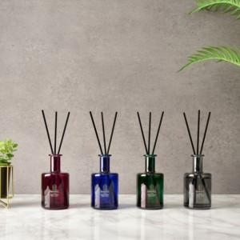 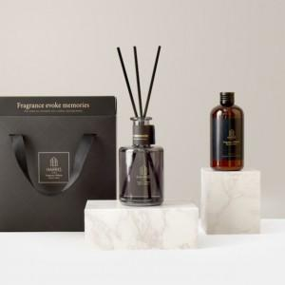 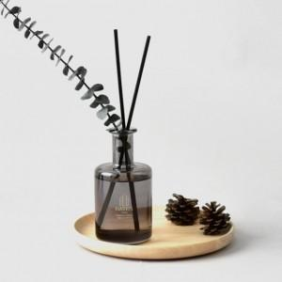

【상세/제작정보】 | 자연의 향기로 심신을 맑고 편안하게

【인쇄/포장옵션】 | 스티커 / 포장불가능

【공급단가】 | 수량 | 50~ | 100~ | 500~ | 1,000~ | 2,000~
*VAT별도 | 단가 | 16,000원 | 15,000원 | 14,250원 | 13,680원 | 13,330원

【상품 URL】 | https://dev.easy1.co.kr:443/src/goods_detail.php?gdno=19330

